Solicitud gráfica
 | Área: | Matemáticas |  |  | Fecha:
 | Grado: | 9 |  |  | 2016-02-03
 | Título del tema: | Calcula longitudes de segmentos tangentes y secantes |  |  | ¿Cuaderno de estudio o recurso? | Recurso
 | Editor: | Lizzie Zambrano |  |  | Motor del recurso | M8A

 | Código guión o recurso: | MA_09_10_CO-Rec-210 | ← Para determinar este código, visite la hoja de Ayuda
 |  |  |  |  | ESPECIFICACIÓN DE ARCHIVOS A ENTREGAR
Núm. | Archivo Shutterstock o ruta en web | Imagen para: | Tipo | Ubicación de la imagen en el recurso M8A | Nombre imagen SMALL | Tamaño imagen SMALL | Nombre imagen ZOOM | Tamaño imagen ZOOM | Descripción | Observaciones
IMG01 | ver descripcion | Recurso M8A |  | Contenido | MA_09_10_CO-Rec-210_IMG01n.png | 286 x 286 px | MA_09_10_CO-Rec-210_IMG01a.png | 500 x 500 px | 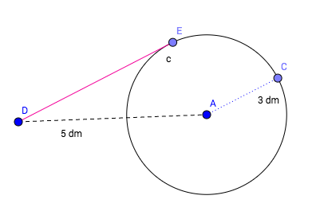
IMG02 | ver descripcion | Recurso M8A |  | Contenido | MA_09_10_CO-Rec-210_IMG02n.png | 286 x 286 px | MA_09_10_CO-Rec-210_IMG02a.png | 500 x 500 px | 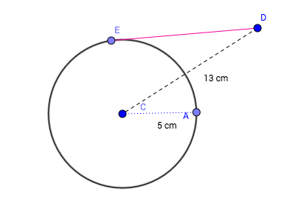
IMG03 | ver descripcion | Recurso M8A |  | Contenido | MA_09_10_CO-Rec-210_IMG03n.png | 286 x 286 px | MA_09_10_CO-Rec-210_IMG03a.png | 500 x 500 px | 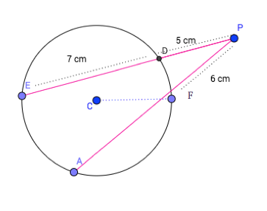
IMG04 | ver descripcion | Recurso M8A |  | Contenido | MA_09_10_CO-Rec-210_IMG04n.png | 286 x 286 px | MA_09_10_CO-Rec-210_IMG04a.png | 500 x 500 px | 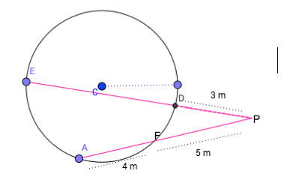
IMG05 | ver descripcion | Recurso M8A |  | Contenido | MA_09_10_CO-Rec-210_IMG05n.png | 286 x 286 px | MA_09_10_CO-Rec-210_IMG05a.png | 500 x 500 px | 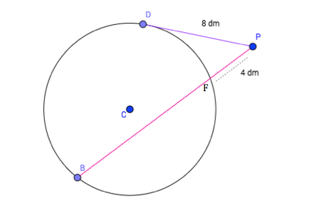
IMG06 | ver descripcion | Recurso M8A |  | Contenido | MA_09_10_CO-Rec-210_IMG06n.png | 286 x 286 px | MA_09_10_CO-Rec-210_IMG06a.png | 500 x 500 px | 